Fauna - Invertebrados
Fauna — Invertebrados
Catálogo Regional de Especies Amenazadas (Comunidad de Madrid) — Decreto 18/1992

Orden / Grupo | Nombre científico
A) En peligro de extinción
Orthoptera | Saga pedo (Tettigonidae) Palles
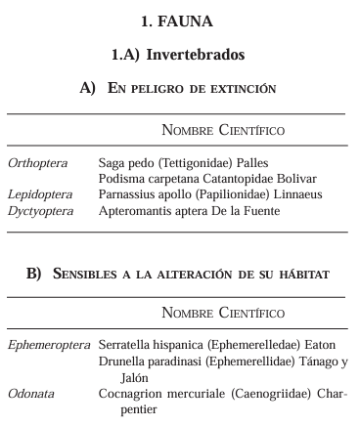
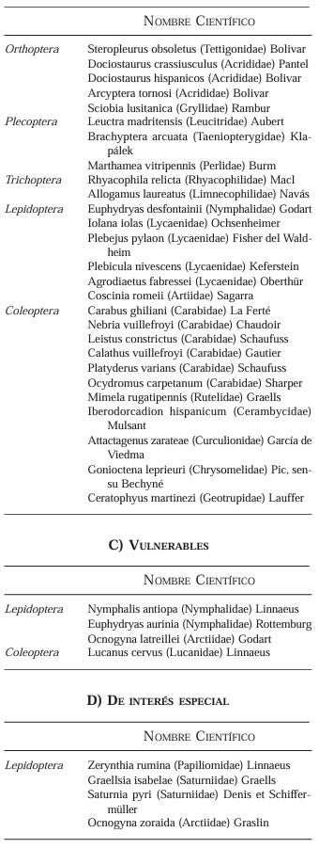
Orthoptera | Podisma carpetana (Catantopidae) Bolivar
Lepidoptera | Parnassius apollo (Papilionidae) Linnaeus
Dyctyoptera | Apteromantis aptera De la Fuente
B) Sensibles a la alteración de su hábitat
Ephemeroptera | Serratella hispanica (Ephemerelledae) Eaton
Ephemeroptera | Drunella paradinasi (Ephemerellidae) Tánago y Jalón
Odonata | Cocnagrion mercuriale (Caenogriidae) Charpentier
Orthoptera | Steropleurus obsoletus (Tettigonidae) Bolivar
Orthoptera | Dociostaurus crassiusculus (Acrididae) Pantel
Orthoptera | Dociostaurus hispanicos (Acrididae) Bolivar
Orthoptera | Arcyptera tornosi (Acrididae) Bolivar
Orthoptera | Sciobia lusitanica (Gryllidae) Rambur
Plecoptera | Leuctra madritensis (Leucitridae) Aubert
Plecoptera | Brachyptera arcuata (Taeniopterygidae) Klapálek
Plecoptera | Marthamea vitripennis (Perlidae) Burm
Trichoptera | Rhyacophila relicta (Rhyacophilidae) Macl
Trichoptera | Allogamus laureatus (Limnecophilidae) Navás
Lepidoptera | Euphydryas desfontainii (Nymphalidae) Godart
Lepidoptera | Iolana iolas (Lycaenidae) Ochsenheimer
Lepidoptera | Plebejus pylaon (Lycaenidae) Fisher del Waldheim
Lepidoptera | Plebicula nivescens (Lycaenidae) Keferstein
Lepidoptera | Agrodiaetus fabressei (Lycaenidae) Oberthür
Lepidoptera | Coscinia romeii (Artiidae) Sagarra
Coleoptera | Carabus ghiliani (Carabidae) La Ferté
Coleoptera | Nebria vuillefroyi (Carabidae) Chaudoir
Coleoptera | Leistus constrictus (Carabidae) Schaufuss
Coleoptera | Calathus vuillefroyi (Carabidae) Gautier
Coleoptera | Platyderus varians (Carabidae) Schaufuss
Coleoptera | Ocydromus carpetanum (Carabidae) Sharper
Coleoptera | Mimela rugatipennis (Rutelidae) Graells
Coleoptera | Iberodorcadion hispanicum (Cerambycidae) Mulsant
Coleoptera | Attactagenus zarateae (Curculionidae) García de Viedma
Coleoptera | Gonioctena leprieuri (Chrysomelidae) Pic, sensu Bechyné
Coleoptera | Ceratophyus martinezi (Geotrupidae) Lauffer
C) Vulnerables
Lepidoptera | Nymphalis antiopa (Nymphalidae) Linnaeus
Lepidoptera | Euphydryas aurinia (Nymphalidae) Rottemburg
Lepidoptera | Ocnogyna latreillei (Arctiidae) Godart
Coleoptera | Lucanus cervus (Lucanidae) Linnaeus
D) De interés especial
Lepidoptera | Zerynthia rumina (Papiliomidae) Linnaeus
Lepidoptera | Graellsia isabelae (Saturniidae) Graells
Lepidoptera | Saturnia pyri (Saturniidae) Denis et Schiffermüller
Lepidoptera | Ocnogyna zoraida (Arctiidae) Graslin

Fauna - Vertebrados
Fauna — Vertebrados
Catálogo Regional de Especies Amenazadas (Comunidad de Madrid) — Decreto 18/1992

Grupo | Nombre común | Nombre científico
A) En peligro de extinción
Peces | Calandino | Tropidophoxinellus alburnoides Steindachner
Peces | Anguila | Anguilla anguilla Linnaeus
Peces | Colmilleja o Lamprehuela | Cobitis calderoni Steindachner
Peces | Barbo comiza | Barbus comiza Bacescu
Anfibios | Tritón alpino | Triturus alpestris Wolterstorff
Reptiles | Galápago europeo | Emys orbicularis Linnaeus
Aves | Alimoche | Neophron percnopterus Linnaeus
Aves | Aguila Perdicera | Hieraaetus fasciatus Vieillot
Aves | Aguila Imperial ibérica | Aquila adalberti C.L. Brehm
Aves | Cigüeña negra | Ciconia nigra Linnaeus
Aves | Buitre negro | Aegypius monachus Linnaeus
Aves | Cernícalo primilla | Falco naumanni Fleischer
Aves | Garza Imperial | Ardea purpurea Linnaeus
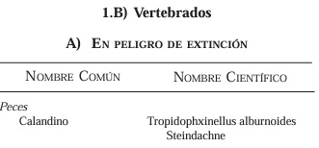
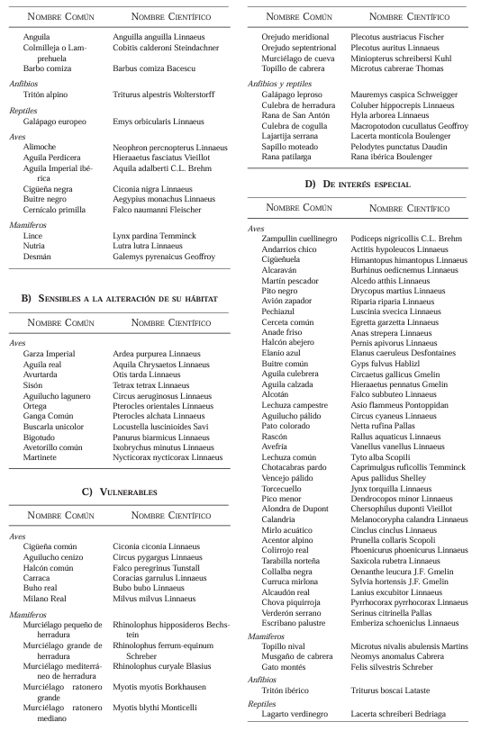
Aves | Aguila real | Aquila chrysaetos Linnaeus
Aves | Avutarda | Otis tarda Linnaeus
Aves | Sisón | Tetrax tetrax Linnaeus
Aves | Aguilucho lagunero | Circus aeruginosus Linnaeus
Aves | Ortega | Pterocles orientales Linnaeus
Aves | Ganga Común | Pterocles alchata Linnaeus
Aves | Buscarla unicolor | Locustella luscinioides Savi
Aves | Bigotudo | Panurus biarmicus Linnaeus
Aves | Avetorillo común | Ixobrychus minutus Linnaeus
Aves | Martinete | Nycticorax nycticorax Linnaeus
Mamíferos | Lince | Lynx pardina Temminck
Mamíferos | Nutria | Lutra lutra Linnaeus
Mamíferos | Desmán | Galemys pyrenaicus Geoffroy
B) Sensibles a la alteración de su hábitat
Aves | Cigüeña común | Ciconia ciconia Linnaeus
Aves | Aguilucho cenizo | Circus pygargus Linnaeus
Aves | Halcón común | Falco peregrinus Tunstall
Aves | Carraca | Coracias garrulus Linnaeus
Aves | Buho real | Bubo bubo Linnaeus
Aves | Milano Real | Milvus milvus Linnaeus
Mamíferos | Murciélago pequeño de herradura | Rhinolophus hipposideros Bechstein
Mamíferos | Murciélago grande de herradura | Rhinolophus ferrum-equinum Schreber
Mamíferos | Murciélago mediterráneo de herradura | Rhinolophus euryale Blasius
Mamíferos | Murciélago ratonero grande | Myotis myotis Borkhausen
Mamíferos | Murciélago ratonero mediano | Myotis blythi Monticelli
C) Vulnerables
Mamíferos | Orejudo meridional | Plecotus austriacus Fischer
Mamíferos | Orejudo septentrional | Plecotus auritus Linnaeus
Mamíferos | Murciélago de cueva | Miniopterus schreibersi Kuhl
Mamíferos | Topillo de cabrera | Microtus cabrerae Thomas
Anfibios y reptiles | Galápago leproso | Mauremys caspica Schweigger
Anfibios y reptiles | Culebra de herradura | Coluber hippocrepis Linnaeus
Anfibios y reptiles | Rana de San Antón | Hyla arborea Linnaeus
Anfibios y reptiles | Culebra de cogulla | Macroprotodon cucullatus Geoffroy
Anfibios y reptiles | Lagartija serrana | Lacerta monticola Boulenger
Anfibios y reptiles | Sapillo moteado | Pelodytes punctatus Daudin
Anfibios y reptiles | Rana patilarga | Rana ibérica Boulenger
D) De interés especial
Aves | Zampullín cuellinegro | Podiceps nigricollis C.L. Brehm
Aves | Andarríos chico | Actitis hypoleucos Linnaeus
Aves | Cigüeñuela | Himantopus himantopus Linnaeus
Aves | Alcaraván | Burhinus oedicnemus Linnaeus
Aves | Martín pescador | Alcedo atthis Linnaeus
Aves | Pito negro | Dryocopus martius Linnaeus
Aves | Avión zapador | Riparia riparia Linnaeus
Aves | Pechiazul | Luscinia svecica Linnaeus
Aves | Garceta común | Egretta garzetta Linnaeus
Aves | Anade friso | Anas strepera Linnaeus
Aves | Halcón abejero | Pernis apivorus Linnaeus
Aves | Elanio azul | Elanus caeruleus Desfontaines
Aves | Buitre común | Gyps fulvus Hablizl
Aves | Aguila culebrera | Circaetus gallicus Gmelin
Aves | Aguila calzada | Hieraaetus pennatus Gmelin
Aves | Alcotán | Falco subbuteo Linnaeus
Aves | Lechuza campestre | Asio flammeus Pontoppidan
Aves | Aguilucho pálido | Circus cyaneus Linnaeus
Aves | Pato colorado | Netta rufina Pallas
Aves | Rascón | Rallus aquaticus Linnaeus
Aves | Avefría | Vanellus vanellus Linnaeus
Aves | Lechuza común | Tyto alba Scopoli
Aves | Chotacabras pardo | Caprimulgus ruficollis Temminck
Aves | Vencejo pálido | Apus pallidus Shelley
Aves | Torcecuello | Jynx torquilla Linnaeus
Aves | Pico menor | Dendrocopos minor Linnaeus
Aves | Alondra de Dupont | Chersophilus duponti Vieillot
Aves | Calandria | Melanocorypha calandra Linnaeus
Aves | Mirlo acuático | Cinclus cinclus Linnaeus
Aves | Acentor alpino | Prunella collaris Scopoli
Aves | Colirrojo real | Phoenicurus phoenicurus Linnaeus
Aves | Tarabilla norteña | Saxicola rubetra Linnaeus
Aves | Collalba negra | Oenanthe leucura J.F. Gmelin
Aves | Curruca mirlona | Sylvia hortensis J.F. Gmelin
Aves | Alcaudón real | Lanius excubitor Linnaeus
Aves | Chova piquirroja | Pyrrhocorax pyrrhocorax Linnaeus
Aves | Verderón serrano | Serinus citrinella Pallas
Aves | Escribano palustre | Emberiza schoeniclus Linnaeus
Mamíferos | Topillo nival | Microtus nivalis abulensis Martins
Mamíferos | Musgaño de cabrera | Neomys anomalus Cabrera
Mamíferos | Gato montés | Felis silvestris Schreber
Anfibios | Tritón ibérico | Triturus boscai Lataste
Reptiles | Lagarto verdinegro | Lacerta schreiberi Bedriaga

Flora
Flora
Catálogo Regional de Especies Amenazadas (Comunidad de Madrid) — Decreto 18/1992

Nombre común | Nombre científico
A) En peligro de extinción
— | Hohenackeria polyodon Cosson et Durieu
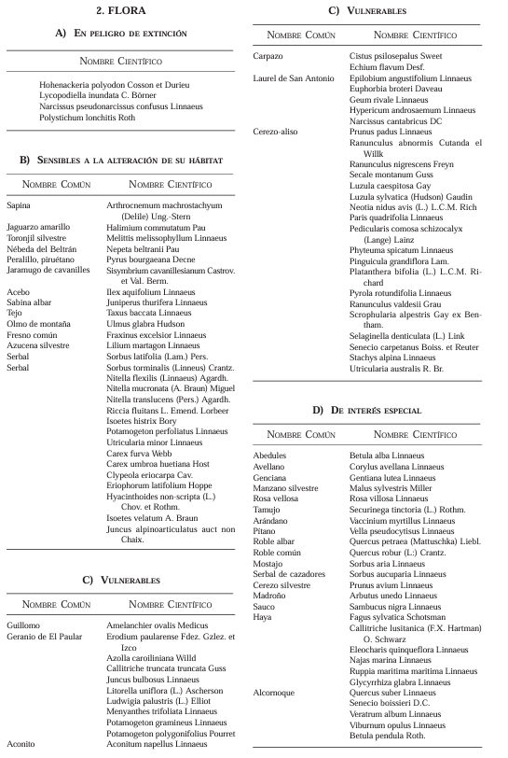
— | Lycopodiella inundata C. Börner
— | Narcissus pseudonarcissus confusus Linnaeus
— | Polystichum lonchitis Roth
B) Sensibles a la alteración de su hábitat
Sapina | Arthrocnemum machrostachyum (Delile) Ung.-Stern
Jaguarzo amarillo | Halimium commutatum Pau
Toronjil silvestre | Melittis melissophyllum Linnaeus
Nébeda del Beltrán | Nepeta beltranii Pau
Peralillo, piruétano | Pyrus bourgaeana Decne
Jaramugo de Cavanilles | Sisymbrium cavanillesianum Castrov. et Val. Berm.
Acebo | Ilex aquifolium Linnaeus
Sabina albar | Juniperus thurifera Linnaeus
Tejo | Taxus baccata Linnaeus
Olmo de montaña | Ulmus glabra Hudson
Fresno común | Fraxinus excelsior Linnaeus
Azucena silvestre | Lilium martagon Linnaeus
Serbal | Sorbus latifolia (Lam.) Pers.
Serbal | Sorbus torminalis (Linnaeus) Crantz.
— | Nitella flexilis (Linnaeus) Agardh.
— | Nitella mucronata (A. Braun) Miquel
— | Nitella translucens (Pers.) Agardh.
— | Riccia fluitans L. Emend. Lorbeer
— | Isoetes histrix Bory
— | Potamogeton perfoliatus Linnaeus
— | Utricularia minor Linnaeus
— | Carex furva Webb
— | Carex umbrosa huetiana Host
— | Clypeola eriocarpa Cav.
— | Eriophorum latifolium Hoppe
— | Hyacinthoides non-scripta (L.) Chov. et Rothm.
— | Isoetes velatum A. Braun
— | Juncus alpinoarticulatus auct non Chaix.
C) Vulnerables
Carpazo | Cistus psilosepalus Sweet
— | Echium flavum Desf.
Laurel de San Antonio | Epilobium angustifolium Linnaeus
— | Euphorbia broteri Daveau
— | Geum rivale Linnaeus
— | Hypericum androsaemum Linnaeus
— | Narcissus cantabricus DC
Cerezo-aliso | Prunus padus Linnaeus
— | Ranunculus abnormis Cutanda et Willk
— | Ranunculus nigrescens Freyn
— | Secale montanum Guss
— | Luzula caespitosa Gay
— | Luzula sylvatica (Hudson) Gaudin
— | Neottia nidus-avis (L.) L.C.M. Rich
— | Paris quadrifolia Linnaeus
— | Pedicularis comosa schizocalyx (Lange) Lainz
— | Phyteuma spicatum Linnaeus
— | Pinguicula grandiflora Lam.
— | Platanthera bifolia (L.) L.C.M. Richard
— | Pyrola rotundifolia Linnaeus
— | Ranunculus valdesii Grau
— | Scrophularia alpestris Gay ex Bentham
— | Selaginella denticulata (L.) Link
— | Senecio carpetanus Boiss. et Reuter
— | Stachys alpina Linnaeus
— | Utricularia australis R. Br.
D) De interés especial
Guillomo | Amelanchier ovalis Medicus
Geranio de El Paular | Erodium paularense Fdez. Gzlez. et Izco
— | Azolla caroliniana Willd
— | Callitriche truncata truncata Guss
— | Juncus bulbosus Linnaeus
— | Litorella uniflora (L.) Ascherson
— | Ludwigia palustris (L.) Elliot
— | Menyanthes trifoliata Linnaeus
— | Potamogeton gramineus Linnaeus
— | Potamogeton polygonifolius Pourret
Aconito | Aconitum napellus Linnaeus
Abedul | Betula alba Linnaeus
Avellano | Corylus avellana Linnaeus
Genciana | Gentiana lutea Linnaeus
Manzano silvestre | Malus sylvestris Miller
Rosa vellosa | Rosa villosa Linnaeus
Tamujo | Securinega tinctoria (L.) Rothm.
Arándano | Vaccinium myrtillus Linnaeus
Pítano | Vella pseudocytisus Linnaeus
Roble albar | Quercus petraea (Mattuschka) Liebl.
Roble común | Quercus robur (L.) Crantz.
Mostajo | Sorbus aria Linnaeus
Serbal de cazadores | Sorbus aucuparia Linnaeus
Cerezo silvestre | Prunus avium Linnaeus
Madroño | Arbutus unedo Linnaeus
Sauco | Sambucus nigra Linnaeus
Haya | Fagus sylvatica Schotsman
— | Callitriche lusitanica (F.X. Hartman) O. Schwarz
— | Eleocharis quinqueflora Linnaeus
— | Najas marina Linnaeus
— | Ruppia maritima maritima Linnaeus
— | Glycyrrhiza glabra Linnaeus
Alcornoque | Quercus suber Linnaeus
— | Senecio boissieri D.C.
— | Veratrum album Linnaeus
— | Viburnum opulus Linnaeus
— | Betula pendula Roth.

Arboles Singulares
Árboles Singulares (Categoría E)
Catálogo Regional de Especies Amenazadas (Comunidad de Madrid) — Decreto 18/1992

Nombre científico | Denominación | Término municipal | Nº | Nombre científico | Denominación | Término municipal
Abies nordmanniana | Abeto del Cáucaso de Peñalta | Lozoya del Valle | 1 | Abies nordmanniana | Abeto del Cáucaso de Peñalta | Lozoya del Valle
Abies pinsapo | Pinsapo del Parterre | Aranjuez | 2 | Abies pinsapo | Pinsapo del Parterre | Aranjuez
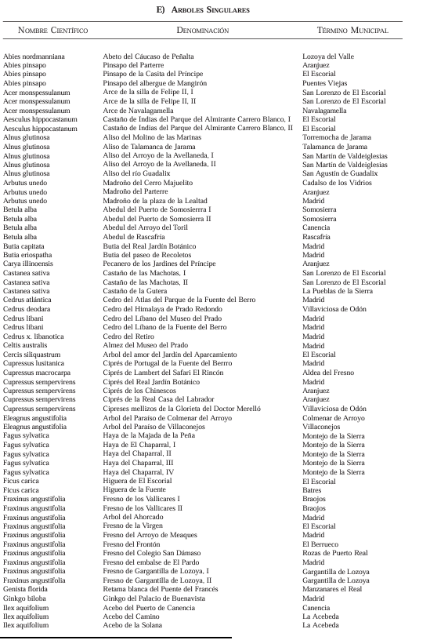
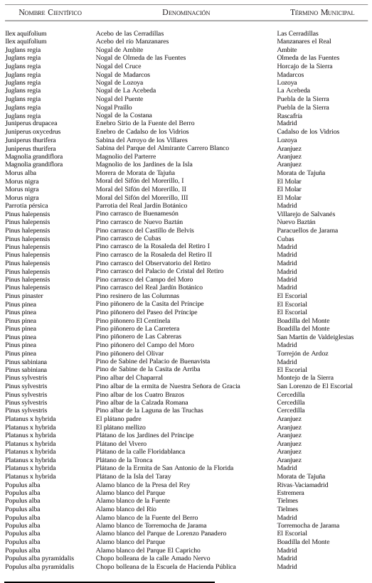
Abies pinsapo | Pinsapo de la Casita del Príncipe | El Escorial | 3 | Abies pinsapo | Pinsapo de la Casita del Príncipe | El Escorial
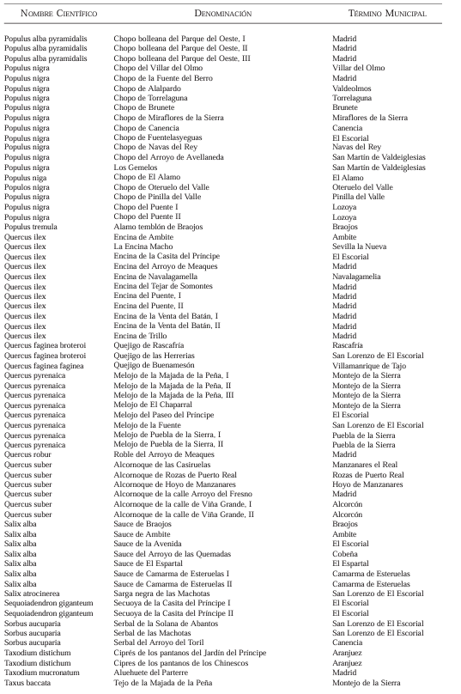
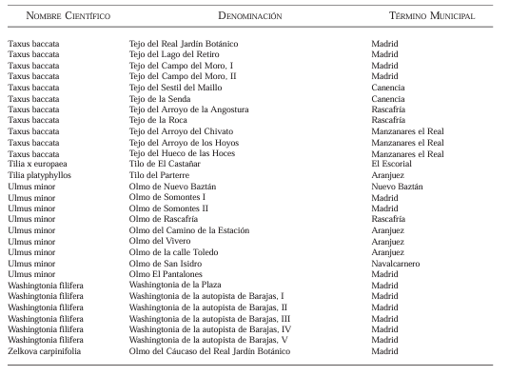
Abies pinsapo | Pinsapo del albergue de Mangirón | Puentes Viejas | 4 | Abies pinsapo | Pinsapo del albergue de Mangirón | Puentes Viejas
Acer monspessulanum | Arce de la silla de Felipe II, I | San Lorenzo de El Escorial | 5 | Acer monspessulanum | Arce de la silla de Felipe II, I | San Lorenzo de El Escorial
Acer monspessulanum | Arce de la silla de Felipe II, II | San Lorenzo de El Escorial | 6 | Acer monspessulanum | Arce de la silla de Felipe II, II | San Lorenzo de El Escorial
Acer monspessulanum | Arce de Navalagamella | Navalagamella | 7 | Acer monspessulanum | Arce de Navalagamella | Navalagamella
Aesculus hippocastanum | Castaño de Indias del Parque del Almirante Carrero Blanco, I | El Escorial | 8 | Aesculus hippocastanum | Castaño de Indias del Parque del Almirante Carrero Blanco, I | El Escorial
Aesculus hippocastanum | Castaño de Indias del Parque del Almirante Carrero Blanco, II | El Escorial | 9 | Aesculus hippocastanum | Castaño de Indias del Parque del Almirante Carrero Blanco, II | El Escorial
Alnus glutinosa | Aliso del Molino de las Marinas | Torremocha de Jarama | 10 | Alnus glutinosa | Aliso del Molino de las Marinas | Torremocha de Jarama
Alnus glutinosa | Aliso de Talamanca de Jarama | Talamanca de Jarama | 11 | Alnus glutinosa | Aliso de Talamanca de Jarama | Talamanca de Jarama
Alnus glutinosa | Aliso del Arroyo de la Avellaneda, I | San Martín de Valdeiglesias | 12 | Alnus glutinosa | Aliso del Arroyo de la Avellaneda, I | San Martín de Valdeiglesias
Alnus glutinosa | Aliso del Arroyo de la Avellaneda, II | San Martín de Valdeiglesias | 13 | Alnus glutinosa | Aliso del Arroyo de la Avellaneda, II | San Martín de Valdeiglesias
Alnus glutinosa | Aliso del río Guadalix | San Agustín de Guadalix | 14 | Alnus glutinosa | Aliso del río Guadalix | San Agustín de Guadalix
Arbutus unedo | Madroño del Cerro Majuelito | Cadalso de los Vidrios | 15 | Arbutus unedo | Madroño del Cerro Majuelito | Cadalso de los Vidrios
Arbutus unedo | Madroño del Parterre | Aranjuez | 16 | Arbutus unedo | Madroño del Parterre | Aranjuez
Arbutus unedo | Madroño de la plaza de la Lealtad | Madrid | 17 | Arbutus unedo | Madroño de la plaza de la Lealtad | Madrid
Betula alba | Abedul del Puerto de Somosierra I | Somosierra | 18 | Betula alba | Abedul del Puerto de Somosierrra I | Somosierra
Betula alba | Abedul del Puerto de Somosierra II | Somosierra | 19 | Betula alba | Abedul del Puerto de Somosierra II | Somosierra
Betula alba | Abedul del Arroyo del Toril | Canencia | 20 | Betula alba | Abedul del Arroyo del Toril | Canencia
Betula alba | Abedul de Rascafría | Rascafría | 21 | Betula alba | Abedul de Rascafría | Rascafría
Butia capitata | Butia del Real Jardín Botánico | Madrid | 22 | Butia capitata | Butia del Real Jardín Botánico | Madrid
Butia eriospatha | Butia del paseo de Recoletos | Madrid | 23 | Butia eriospatha | Butia del paseo de Recoletos | Madrid
Carya illinoensis | Pecanero de los Jardines del Príncipe | Aranjuez | 24 | Carya illinoensis | Pecanero de los Jardines del Príncipe | Aranjuez
Castanea sativa | Castaño de las Machotas, I | San Lorenzo de El Escorial | 25 | Castanea sativa | Castaño de las Machotas, I | San Lorenzo de El Escorial
Castanea sativa | Castaño de las Machotas, II | San Lorenzo de El Escorial | 26 | Castanea sativa | Castaño de las Machotas, II | San Lorenzo de El Escorial
Castanea sativa | Castaño de la Gutera | La Puebla de la Sierra | 27 | Castanea sativa | Castaño de la Gutera | La Pueblas de la Sierra
Cedrus atlantica | Cedro del Atlas del Parque de la Fuente del Berro | Madrid | 28 | Cedrus atlántica | Cedro del Atlas del Parque de la Fuente del Berro | Madrid
Cedrus deodara | Cedro del Himalaya de Prado Redondo | Villaviciosa de Odón | 29 | Cedrus deodara | Cedro del Himalaya de Prado Redondo | Villaviciosa de Odón
Cedrus libani | Cedro del Líbano del Museo del Prado | Madrid | 30 | Cedrus libani | Cedro del Líbano del Museo del Prado | Madrid
Cedrus libani | Cedro del Líbano de la Fuente del Berro | Madrid | 31 | Cedrus libani | Cedro del Líbano de la Fuente del Berro | Madrid
Cedrus x libanotica | Cedro del Retiro | Madrid | 32 | Cedrus x. libanotica | Cedro del Retiro | Madrid
Celtis australis | Almez del Museo del Prado | Madrid | 33 | Celtis australis | Almez del Museo del Prado | Madrid
Cercis siliquastrum | Árbol del amor del Jardín del Aparcamiento | El Escorial | 34 | Cercis siliquastrum | Árbol del amor del Jardín del Aparcamiento | Madrid
Cupressus lusitanica | Ciprés de Portugal de la Fuente del Berro | Madrid | 35 | Cupressus lusitanica | Ciprés de Portugal de la Fuente del Berrro | El Escorial
Cupressus macrocarpa | Ciprés de Lambert del Safari El Rincón | Aldea del Fresno | 36 | Cupressus macrocarpa | Ciprés de Lambert del Safari El Rincón | Aldea del Fresno
Cupressus sempervirens | Ciprés del Real Jardín Botánico | Madrid | 37 | Cupressus sempervirens | Ciprés del Real Jardín Botánico | Madrid
Cupressus sempervirens | Ciprés de los Chinescos | Aranjuez | 38 | Cupressus sempervirens | Ciprés de los Chinescos | Aranjuez
Cupressus sempervirens | Ciprés de la Real Casa del Labrador | Aranjuez | 39 | Cupressus sempervirens | Ciprés de la Real Casa del Labrador | Aranjuez
Cupressus sempervirens | Cipreses mellizos de la Glorieta del Doctor Merelló | Villaviciosa de Odón | 40 | Cupressus sempervirens | Cipreses mellizos de la Glorieta del Doctor Merelló | Villaviciosa de Odón
Eleagnus angustifolia | Árbol del Paraíso de Colmenar del Arroyo | Colmenar del Arroyo | 41 | Eleagnus angustifolia | Árbol del Paraíso de Colmenar del Arroyo | Colmenar de Arroyo
Eleagnus angustifolia | Árbol del Paraíso de Villaconejos | Villaconejos | 42 | Eleagnus angustifolia | Árbol del Paraíso de Villaconejos | Villaconejos
Fagus sylvatica | Haya de la Majada de la Peña | Montejo de la Sierra | 43 | Fagus sylvatica | Haya de la Majada de la Peña | Montejo de la Sierra
Fagus sylvatica | Haya de El Chaparral, I | Montejo de la Sierra | 44 | Fagus sylvatica | Haya de El Chaparral, I | Montejo de la Sierra
Fagus sylvatica | Haya del Chaparral, II | Montejo de la Sierra | 45 | Fagus sylvatica | Haya del Chaparral, II | Montejo de la Sierra
Fagus sylvatica | Haya del Chaparral, III | Montejo de la Sierra | 46 | Fagus sylvatica | Haya del Chaparral, III | Montejo de la Sierra
Fagus sylvatica | Haya del Chaparral, IV | Montejo de la Sierra | 47 | Fagus sylvatica | Haya del Chaparral, IV | Montejo de la Sierra
Ficus carica | Higuera de El Escorial | El Escorial | 48 | Ficus carica | Higuera de El Escorial | El Escorial
Ficus carica | Higuera de la Fuente | Batres | 49 | Ficus carica | Higuera de la Fuente | Batres
Fraxinus angustifolia | Fresno de los Vallicares I | Braojos | 50 | Fraxinus angustifolia | Fresno de los Vallicares I | Braojos
Fraxinus angustifolia | Fresno de los Vallicares II | Braojos | 51 | Fraxinus angustifolia | Fresno de los Vallicares II | Braojos
Fraxinus angustifolia | Árbol del Ahorcado | Madrid | 52 | Fraxinus angustifolia | Árbol del Ahorcado | Madrid
Fraxinus angustifolia | Fresno de la Virgen | El Escorial | 53 | Fraxinus angustifolia | Fresno de la Virgen | El Escorial
Fraxinus angustifolia | Fresno del Arroyo de Meaques | Madrid | 54 | Fraxinus angustifolia | Fresno del Arroyo de Meaques | Madrid
Fraxinus angustifolia | Fresno del Frontón | El Berrueco | 55 | Fraxinus angustifolia | Fresno del Frontón | El Berrueco
Fraxinus angustifolia | Fresno del Colegio San Dámaso | Rozas de Puerto Real | 56 | Fraxinus angustifolia | Fresno del Colegio San Dámaso | Rozas de Puerto Real
Fraxinus angustifolia | Fresno del embalse de El Pardo | Madrid | 57 | Fraxinus angustifolia | Fresno del embalse de El Pardo | Madrid
Fraxinus angustifolia | Fresno de Gargantilla de Lozoya, I | Gargantilla de Lozoya | 58 | Fraxinus angustifolia | Fresno de Gargantilla de Lozoya, I | Gargantilla de Lozoya
Fraxinus angustifolia | Fresno de Gargantilla de Lozoya, II | Gargantilla de Lozoya | 59 | Fraxinus angustifolia | Fresno de Gargantilla de Lozoya, II | Gargantilla de Lozoya
Genista florida | Retama blanca del Puente del Francés | Manzanares el Real | 60 | Genista florida | Retama blanca del Puente del Francés | Manzanares el Real
Ginkgo biloba | Ginkgo del Palacio de Buenavista | Madrid | 61 | Ginkgo biloba | Ginkgo del Palacio de Buenavista | Madrid
Ilex aquifolium | Acebo del Puerto de Canencia | Canencia | 62 | Ilex aquifolium | Acebo del Puerto de Canencia | Canencia
Ilex aquifolium | Acebo del Camino | La Acebeda | 63 | Ilex aquifolium | Acebo del Camino | La Acebeda
Ilex aquifolium | Acebo de la Solana | La Acebeda | 64 | Ilex aquifolium | Acebo de la Solana | La Acebeda
Ilex aquifolium | Acebo de las Cerradillas | Las Cerradillas | 65 | Ilex aquifolium | Acebo de las Cerradillas | Las Cerradillas
Ilex aquifolium | Acebo del río Manzanares | Manzanares el Real | 66 | Ilex aquifolium | Acebo del río Manzanares | Manzanares el Real
Juglans regia | Nogal de Ambite | Ambite | 67 | Juglans regia | Nogal de Ambite | Ambite
Juglans regia | Nogal de Olmeda de las Fuentes | Olmeda de las Fuentes | 68 | Juglans regia | Nogal de Olmeda de las Fuentes | Olmeda de las Fuentes
Juglans regia | Nogal del Cruce | Horcajo de la Sierra | 69 | Juglans regia | Nogal del Cruce | Horcajo de la Sierra
Juglans regia | Nogal de Madarcos | Madarcos | 70 | Juglans regia | Nogal de Madarcos | Madarcos
Juglans regia | Nogal de Lozoya | Lozoya | 71 | Juglans regia | Nogal de Lozoya | Lozoya
Juglans regia | Nogal de La Acebeda | La Acebeda | 72 | Juglans regia | Nogal de La Acebeda | La Acebeda
Juglans regia | Nogal del Puente | Puebla de la Sierra | 73 | Juglans regia | Nogal del Puente | Puebla de la Sierra
Juglans regia | Nogal Praillo | Puebla de la Sierra | 74 | Juglans regia | Nogal Praillo | Puebla de la Sierra
Juglans regia | Nogal de la Costana | Rascafría | 75 | Juglans regia | Nogal de la Costana | Rascafría
Juniperus drupacea | Enebro Sirio de la Fuente del Berro | Madrid | 76 | Juniperus drupacea | Enebro Sirio de la Fuente del Berro | Madrid
Juniperus oxycedrus | Enebro de Cadalso de los Vidrios | Cadalso de los Vidrios | 77 | Juniperus oxycedrus | Enebro de Cadalso de los Vidrios | Cadalso de los Vidrios
Juniperus thurifera | Sabina del Arroyo de los Villares | Lozoya | 78 | Juniperus thurifera | Sabina del Arroyo de los Villares | Lozoya
Juniperus thurifera | Sabina del Parque del Almirante Carrero Blanco | Aranjuez | 79 | Juniperus thurifera | Sabina del Parque del Almirante Carrero Blanco | Aranjuez
Magnolia grandiflora | Magnolio del Parterre | Aranjuez | 80 | Magnolia grandiflora | Magnolio del Parterre | Aranjuez
Magnolia grandiflora | Magnolio de los Jardines de la Isla | Aranjuez | 81 | Magnolia grandiflora | Magnolio de los Jardines de la Isla | Aranjuez
Morus alba | Morera de Morata de Tajuña | Morata de Tajuña | 82 | Morus alba | Morera de Morata de Tajuña | Morata de Tajuña
Morus nigra | Moral del Sifón del Morerillo, I | El Molar | 83 | Morus nigra | Moral del Sifón del Morerillo, I | El Molar
Morus nigra | Moral del Sifón del Morerillo, II | El Molar | 84 | Morus nigra | Moral del Sifón del Morerillo, II | El Molar
Morus nigra | Moral del Sifón del Morerillo, III | El Molar | 85 | Morus nigra | Moral del Sifón del Morerillo, III | El Molar
Parrotia persica | Parrotia del Real Jardín Botánico | Madrid | 86 | Parrotia pérsica | Parrotia del Real Jardín Botánico | Madrid
Pinus halepensis | Pino carrasco de Buenamesón | Villarejo de Salvanés | 87 | Pinus halepensis | Pino carrasco de Buenamesón | Villarejo de Salvanés
Pinus halepensis | Pino carrasco de Nuevo Baztán | Nuevo Baztán | 88 | Pinus halepensis | Pino carrasco de Nuevo Baztán | Nuevo Baztán
Pinus halepensis | Pino carrasco del Castillo de Belvis | Paracuellos de Jarama | 89 | Pinus halepensis | Pino carrasco del Castillo de Belvis | Paracuellos de Jarama
Pinus halepensis | Pino carrasco de Cubas | Cubas | 90 | Pinus halepensis | Pino carrasco de Cubas | Cubas
Pinus halepensis | Pino carrasco de la Rosaleda del Retiro I | Madrid | 91 | Pinus halepensis | Pino carrasco de la Rosaleda del Retiro I | Madrid
Pinus halepensis | Pino carrasco de la Rosaleda del Retiro II | Madrid | 92 | Pinus halepensis | Pino carrasco de la Rosaleda del Retiro II | Madrid
Pinus halepensis | Pino carrasco del Observatorio del Retiro | Madrid | 93 | Pinus halepensis | Pino carrasco del Observatorio del Retiro | Madrid
Pinus halepensis | Pino carrasco del Palacio de Cristal del Retiro | Madrid | 94 | Pinus halepensis | Pino carrasco del Palacio de Cristal del Retiro | Madrid
Pinus halepensis | Pino carrasco del Campo del Moro | Madrid | 95 | Pinus halepensis | Pino carrasco del Campo del Moro | Madrid
Pinus halepensis | Pino carrasco del Real Jardín Botánico | Madrid | 96 | Pinus halepensis | Pino carrasco del Real Jardín Botánico | Madrid
Pinus pinaster | Pino resinero de las Columnas | El Escorial | 97 | Pinus pinaster | Pino resinero de las Columnas | El Escorial
Pinus pinea | Pino piñonero de la Casita del Príncipe | El Escorial | 98 | Pinus pinea | Pino piñonero de la Casita del Príncipe | El Escorial
Pinus pinea | Pino piñonero del Paseo del Príncipe | El Escorial | 99 | Pinus pinea | Pino piñonero del Paseo del Príncipe | Boadilla del Monte
Pinus pinea | Pino piñonero El Centinela | Boadilla del Monte | 100 | Pinus pinea | Pino piñonero El Centinela | Boadilla del Monte
Pinus pinea | Pino piñonero de La Carretera | Boadilla del Monte | 101 | Pinus pinea | Pino piñonero de La Carretera | San Martín de Valdeiglesias
Pinus pinea | Pino piñonero de Las Cabreras | San Martín de Valdeiglesias | 102 | Pinus pinea | Pino piñonero de Las Cabreras | Madrid
Pinus pinea | Pino piñonero del Campo del Moro | Madrid | 103 | Pinus pinea | Pino piñonero del Campo del Moro | Torrejón de Ardoz
Pinus pinea | Pino piñonero del Olivar | Torrejón de Ardoz | 104 | Pinus pinea | Pino piñonero del Olivar | Madrid
Pinus sabiniana | Pino de Sabine del Palacio de Buenavista | Madrid | 105 | Pinus sabiniana | Pino de Sabine del Palacio de Buenavista | El Escorial
Pinus sabiniana | Pino de Sabine de la Casita de Arriba | El Escorial | 106 | Pinus sabiniana | Pino de Sabine de la Casita de Arriba | El Escorial
Pinus sylvestris | Pino albar del Chaparral | Montejo de la Sierra | 107 | Pinus sylvestris | Pino albar del Chaparral | Montejo de la Sierra
Pinus sylvestris | Pino albar de la ermita de Nuestra Señora de Gracia | San Lorenzo de El Escorial | 108 | Pinus sylvestris | Pino albar de la ermita de Nuestra Señora de Gracia | San Lorenzo de El Escorial
Pinus sylvestris | Pino albar de los Cuatro Brazos | Cercedilla | 109 | Pinus sylvestris | Pino albar de los Cuatro Brazos | Cercedilla
Pinus sylvestris | Pino albar de la Calzada Romana | Cercedilla | 110 | Pinus sylvestris | Pino albar de la Calzada Romana | Cercedilla
Pinus sylvestris | Pino albar de la Laguna de las Truchas | Cercedilla | 111 | Pinus sylvestris | Pino albar de la Laguna de las Truchas | Cercedilla
Platanus x hybrida | El plátano padre | Aranjuez | 112 | Platanus x hybrida | El plátano padre | Aranjuez
Platanus x hybrida | El plátano mellizo | Aranjuez | 113 | Platanus x hybrida | El plátano mellizo | Aranjuez
Platanus x hybrida | Plátano de los Jardines del Príncipe | Aranjuez | 114 | Platanus x hybrida | Plátano de los Jardines del Príncipe | Aranjuez
Platanus x hybrida | Plátano del Vivero | Aranjuez | 115 | Platanus x hybrida | Plátano del Vivero | Aranjuez
Platanus x hybrida | Plátano de la calle Floridablanca | Aranjuez | 116 | Platanus x hybrida | Plátano de la calle Floridablanca | Aranjuez
Platanus x hybrida | Plátano de la Tronca | Aranjuez | 117 | Platanus x hybrida | Plátano de la Tronca | Aranjuez
Platanus x hybrida | Plátano de la Ermita de San Antonio de la Florida | Madrid | 118 | Platanus x hybrida | Plátano de la Ermita de San Antonio de la Florida | Madrid
Platanus x hybrida | Plátano de la Isla del Taray | Morata de Tajuña | 119 | Platanus x hybrida | Plátano de la Isla del Taray | Morata de Tajuña
Populus alba | Álamo blanco de la Presa del Rey | Rivas-Vaciamadrid | 120 | Populus alba | Álamo blanco de la Presa del Rey | Rivas-Vaciamadrid
Populus alba | Álamo blanco del Parque | Estremera | 121 | Populus alba | Álamo blanco del Parque | Estremera
Populus alba | Álamo blanco de la Fuente | Tielmes | 122 | Populus alba | Álamo blanco de la Fuente | Tielmes
Populus alba | Álamo blanco del Río | Tielmes | 123 | Populus alba | Álamo blanco del Río | Tielmes
Populus alba | Álamo blanco de la Fuente del Berro | Madrid | 124 | Populus alba | Álamo blanco de la Fuente del Berro | Madrid
Populus alba | Álamo blanco de Torremocha de Jarama | Torremocha de Jarama | 125 | Populus alba | Álamo blanco de Torremocha de Jarama | Torremocha de Jarama
Populus alba | Álamo blanco del Parque de Lorenzo Panadero | El Escorial | 126 | Populus alba | Álamo blanco del Parque de Lorenzo Panadero | El Escorial
Populus alba | Álamo blanco del Parque | Boadilla del Monte | 127 | Populus alba | Álamo blanco del Parque | Boadilla del Monte
Populus alba | Álamo blanco del Parque El Capricho | Madrid | 128 | Populus alba | Álamo blanco del Parque El Capricho | Madrid
Populus alba pyramidalis | Chopo bolleana de la calle Amado Nervo | Madrid | 129 | Populus alba pyramidalis | Chopo bolleana de la calle Amado Nervo | Madrid
Populus alba pyramidalis | Chopo bolleana de la Escuela de Hacienda Pública | Madrid | 130 | Populus alba pyramidalis | Chopo bolleana de la Escuela de Hacienda Pública | Madrid
Populus alba pyramidalis | Chopo bolleana del Parque del Oeste, I | Madrid | 131 | Populus alba pyramidalis | Chopo bolleana del Parque del Oeste, I | Madrid
Populus alba pyramidalis | Chopo bolleana del Parque del Oeste, II | Madrid | 132 | Populus alba pyramidalis | Chopo bolleana del Parque del Oeste, II | Madrid
Populus alba pyramidalis | Chopo bolleana del Parque del Oeste, III | Madrid | 133 | Populus alba pyramidalis | Chopo bolleana del Parque del Oeste, III | Madrid
Populus nigra | Chopo del Villar del Olmo | Villar del Olmo | 134 | Populus nigra | Chopo del Villar del Olmo | Villar del Olmo
Populus nigra | Chopo de la Fuente del Berro | Madrid | 135 | Populus nigra | Chopo de la Fuente del Berro | Madrid
Populus nigra | Chopo de Alalpardo | Valdeolmos | 136 | Populus nigra | Chopo de Alalpardo | Valdeolmos
Populus nigra | Chopo de Torrelaguna | Torrelaguna | 137 | Populus nigra | Chopo de Torrelaguna | Torrelaguna
Populus nigra | Chopo de Brunete | Brunete | 138 | Populus nigra | Chopo de Brunete | Brunete
Populus nigra | Chopo de Miraflores de la Sierra | Miraflores de la Sierra | 139 | Populus nigra | Chopo de Miraflores de la Sierra | Miraflores de la Sierra
Populus nigra | Chopo de Canencia | Canencia | 140 | Populus nigra | Chopo de Canencia | Canencia
Populus nigra | Chopo de Fuentelasyeguas | El Escorial | 141 | Populus nigra | Chopo de Fuentelasyeguas | El Escorial
Populus nigra | Chopo de Navas del Rey | Navas del Rey | 142 | Populus nigra | Chopo de Navas del Rey | Navas del Rey
Populus nigra | Chopo del Arroyo de Avellaneda | San Martín de Valdeiglesias | 143 | Populus nigra | Chopo del Arroyo de Avellaneda | San Martín de Valdeiglesias
Populus nigra | Los Gemelos | San Martín de Valdeiglesias | 144 | Populus nigra | Los Gemelos | San Martín de Valdeiglesias
Populus nigra | Chopo de El Álamo | El Álamo | 145 | Populus niga | Chopo de El Álamo | El Álamo
Populus nigra | Chopo de Oteruelo del Valle | Oteruelo del Valle | 146 | Populos nigra | Chopo de Oteruelo del Valle | Oteruelo del Valle
Populus nigra | Chopo de Pinilla del Valle | Pinilla del Valle | 147 | Populus nigra | Chopo de Pinilla del Valle | Pinilla del Valle
Populus nigra | Chopo del Puente I | Lozoya | 148 | Populus nigra | Chopo del Puente I | Lozoya
Populus nigra | Chopo del Puente II | Lozoya | 149 | Populus nigra | Chopo del Puente II | Lozoya
Populus tremula | Álamo temblón de Braojos | Braojos | 150 | Populus tremula | Álamo temblón de Braojos | Braojos
Quercus ilex | Encina de Ambite | Ambite | 151 | Quercus ilex | Encina de Ambite | Ambite
Quercus ilex | La Encina Macho | Sevilla la Nueva | 152 | Quercus ilex | La Encina Macho | Sevilla la Nueva
Quercus ilex | Encina de la Casita del Príncipe | El Escorial | 153 | Quercus ilex | Encina de la Casita del Príncipe | El Escorial
Quercus ilex | Encina del Arroyo de Meaques | Madrid | 154 | Quercus ilex | Encina del Arroyo de Meaques | Madrid
Quercus ilex | Encina de Navalagamella | Navalagamella | 155 | Quercus ilex | Encina de Navalagamella | Navalagamella
Quercus ilex | Encina del Tejar de Somontes | Madrid | 156 | Quercus ilex | Encina del Tejar de Somontes | Madrid
Quercus ilex | Encina del Puente, I | Madrid | 157 | Quercus ilex | Encina del Puente, I | Madrid
Quercus ilex | Encina del Puente, II | Madrid | 158 | Quercus ilex | Encina del Puente, II | Madrid
Quercus ilex | Encina de la Venta del Batán, I | Madrid | 159 | Quercus ilex | Encina de la Venta del Batán, I | Madrid
Quercus ilex | Encina de la Venta del Batán, II | Madrid | 160 | Quercus ilex | Encina de la Venta del Batán, II | Madrid
Quercus ilex | Encina de Trillo | Madrid | 161 | Quercus ilex | Encina de Trillo | Madrid
Quercus faginea broteroi | Quejigo de Rascafría | Rascafría | 162 | Quercus faginea broteroi | Quejigo de Rascafría | Rascafría
Quercus faginea broteroi | Quejigo de las Herrerías | San Lorenzo de El Escorial | 163 | Quercus faginea broteroi | Quejigo de las Herrerías | San Lorenzo de El Escorial
Quercus faginea faginea | Quejigo de Buenamesón | Villamanrique de Tajo | 164 | Quercus faginea faginea | Quejigo de Buenamesón | Villamanrique de Tajo
Quercus pyrenaica | Melojo de la Majada de la Peña, I | Montejo de la Sierra | 165 | Quercus pyrenaica | Melojo de la Majada de la Peña, I | Montejo de la Sierra
Quercus pyrenaica | Melojo de la Majada de la Peña, II | Montejo de la Sierra | 166 | Quercus pyrenaica | Melojo de la Majada de la Peña, II | Montejo de la Sierra
Quercus pyrenaica | Melojo de la Majada de la Peña, III | Montejo de la Sierra | 167 | Quercus pyrenaica | Melojo de la Majada de la Peña, III | Montejo de la Sierra
Quercus pyrenaica | Melojo de El Chaparral | Montejo de la Sierra | 168 | Quercus pyrenaica | Melojo de El Chaparral | Montejo de la Sierra
Quercus pyrenaica | Melojo del Paseo del Príncipe | El Escorial | 169 | Quercus pyrenaica | Melojo del Paseo del Príncipe | El Escorial
Quercus pyrenaica | Melojo de la Fuente | San Lorenzo de El Escorial | 170 | Quercus pyrenaica | Melojo de la Fuente | San Lorenzo de El Escorial
Quercus pyrenaica | Melojo de Puebla de la Sierra, I | Puebla de la Sierra | 171 | Quercus pyrenaica | Melojo de Puebla de la Sierra, I | Puebla de la Sierra
Quercus pyrenaica | Melojo de Puebla de la Sierra, II | Puebla de la Sierra | 172 | Quercus pyrenaica | Melojo de Puebla de la Sierra, II | Puebla de la Sierra
Quercus robur | Roble del Arroyo de Meaques | Madrid | 173 | Quercus robur | Roble del Arroyo de Meaques | Madrid
Quercus suber | Alcornoque de las Casiruelas | Manzanares el Real | 174 | Quercus suber | Alcornoque de las Casiruelas | Manzanares el Real
Quercus suber | Alcornoque de Rozas de Puerto Real | Rozas de Puerto Real | 175 | Quercus suber | Alcornoque de Rozas de Puerto Real | Rozas de Puerto Real
Quercus suber | Alcornoque de Hoyo de Manzanares | Hoyo de Manzanares | 176 | Quercus suber | Alcornoque de Hoyo de Manzanares | Hoyo de Manzanares
Quercus suber | Alcornoque de la calle Arroyo del Fresno | Madrid | 177 | Quercus suber | Alcornoque de la calle Arroyo del Fresno | Madrid
Quercus suber | Alcornoque de la calle de Viña Grande, I | Alcorcón | 178 | Quercus suber | Alcornoque de la calle de Viña Grande, I | Alcorcón
Quercus suber | Alcornoque de la calle de Viña Grande, II | Alcorcón | 179 | Quercus suber | Alcornoque de la calle de Viña Grande, II | Alcorcón
Salix alba | Sauce de Braojos | Braojos | 180 | Salix alba | Sauce de Braojos | Braojos
Salix alba | Sauce de Ambite | Ambite | 181 | Salix alba | Sauce de Ambite | Ambite
Salix alba | Sauce de la Avenida | El Escorial | 182 | Salix alba | Sauce de la Avenida | El Escorial
Salix alba | Sauce del Arroyo de las Quemadas | Cobeña | 183 | Salix alba | Sauce del Arroyo de las Quemadas | Cobeña
Salix alba | Sauce de El Espartal | El Espartal | 184 | Salix alba | Sauce de El Espartal | El Espartal
Salix alba | Sauce de Camarma de Esteruelas I | Camarma de Esteruelas | 185 | Salix alba | Sauce de Camarma de Esteruelas I | Camarma de Esteruelas
Salix alba | Sauce de Camarma de Esteruelas II | Camarma de Esteruelas | 186 | Salix alba | Sauce de Camarma de Esteruelas II | Camarma de Esteruelas
Salix atrocinerea | Sarga negra de las Machotas | San Lorenzo de El Escorial | 187 | Salix atrocinerea | Sarga negra de las Machotas | San Lorenzo de El Escorial
Sequoiadendron giganteum | Secuoya de la Casita del Príncipe I | El Escorial | 188 | Sequoiadendron giganteum | Secuoya de la Casita del Príncipe I | El Escorial
Sequoiadendron giganteum | Secuoya de la Casita del Príncipe II | El Escorial | 189 | Sequoiadendron giganteum | Secuoya de la Casita del Príncipe II | El Escorial
Sorbus aucuparia | Serbal de la Solana de Abantos | San Lorenzo de El Escorial | 190 | Sorbus aucuparia | Serbal de la Solana de Abantos | San Lorenzo de El Escorial
Sorbus aucuparia | Serbal de las Machotas | San Lorenzo de El Escorial | 191 | Sorbus aucuparia | Serbal de las Machotas | El Escorial
Sorbus aucuparia | Serbal del Arroyo del Toril | Canencia | 192 | Sorbus aucuparia | Serbal del Arroyo del Toril | El Escorial
Taxodium distichum | Ciprés de los pantanos del Jardín del Príncipe | Aranjuez | 193 | Taxodium distichum | Ciprés de los pantanos del Jardín del Príncipe | San Lorenzo de El Escorial
Taxodium distichum | Ciprés de los pantanos de los Chinescos | Aranjuez | 194 | Taxodium distichum | Ciprés de los pantanos de los Chinescos | Aranjuez
Taxodium mucronatum | Ahuehuete del Parterre | Madrid | 195 | Taxodium mucronatum | Ahuehuete del Parterre | Aranjuez
Taxus baccata | Tejo de la Majada de la Peña | Montejo de la Sierra | 196 | Taxus baccata | Tejo de la Majada de la Peña | Madrid
Taxus baccata | Tejo del Real Jardín Botánico | Madrid | 197 | Taxus baccata | Tejo del Real Jardín Botánico | Madrid
Taxus baccata | Tejo del Lago del Retiro | Madrid | 198 | Taxus baccata | Tejo del Lago del Retiro | Madrid
Taxus baccata | Tejo del Campo del Moro, I | Madrid | 199 | Taxus baccata | Tejo del Campo del Moro, I | Madrid
Taxus baccata | Tejo del Campo del Moro, II | Madrid | 200 | Taxus baccata | Tejo del Campo del Moro, II | Madrid
Taxus baccata | Tejo del Sestil del Maillo | Canencia | 201 | Taxus baccata | Tejo del Sestil del Maillo | Canencia
Taxus baccata | Tejo de la Senda | Canencia | 202 | Taxus baccata | Tejo de la Senda | Canencia
Taxus baccata | Tejo del Arroyo de la Angostura | Rascafría | 203 | Taxus baccata | Tejo del Arroyo de la Angostura | Rascafría
Taxus baccata | Tejo de la Roca | Rascafría | 204 | Taxus baccata | Tejo de la Roca | Rascafría
Taxus baccata | Tejo del Arroyo del Chivato | Manzanares el Real | 205 | Taxus baccata | Tejo del Arroyo del Chivato | Manzanares el Real
Taxus baccata | Tejo del Arroyo de los Hoyos | Manzanares el Real | 206 | Taxus baccata | Tejo del Arroyo de los Hoyos | Manzanares el Real
Taxus baccata | Tejo del Hueco de las Hoces | Manzanares el Real | 207 | Taxus baccata | Tejo del Hueco de las Hoces | Manzanares el Real
Tilia x europaea | Tilo de El Castañar | El Escorial | 208 | Tilia x europaea | Tilo de El Castañar | El Escorial
Tilia platyphyllos | Tilo del Parterre | Aranjuez | 209 | Tilia platyphyllos | Tilo del Parterre | Aranjuez
Ulmus minor | Olmo de Nuevo Baztán | Nuevo Baztán | 210 | Ulmus minor | Olmo de Nuevo Baztán | Nuevo Baztán
Ulmus minor | Olmo de Somontes I | Madrid | 211 | Ulmus minor | Olmo de Somontes I | Madrid
Ulmus minor | Olmo de Somontes II | Madrid | 212 | Ulmus minor | Olmo de Somontes II | Madrid
Ulmus minor | Olmo de Rascafría | Rascafría | 213 | Ulmus minor | Olmo de Rascafría | Rascafría
Ulmus minor | Olmo del Camino de la Estación | Aranjuez | 214 | Ulmus minor | Olmo del Camino de la Estación | Aranjuez
Ulmus minor | Olmo del Vivero | Aranjuez | 215 | Ulmus minor | Olmo del Vivero | Aranjuez
Ulmus minor | Olmo de la calle Toledo | Aranjuez | 216 | Ulmus minor | Olmo de la calle Toledo | Aranjuez
Ulmus minor | Olmo de San Isidro | Navalcarnero | 217 | Ulmus minor | Olmo de San Isidro | Navalcarnero
Ulmus minor | Olmo El Pantalones | Madrid | 218 | Ulmus minor | Olmo El Pantalones | Madrid
Washingtonia filifera | Washingtonia de la Plaza | Madrid | 219 | Washingtonia filifera | Washingtonia de la Plaza | Madrid
Washingtonia filifera | Washingtonia de la autopista de Barajas, I | Madrid | 220 | Washingtonia filifera | Washingtonia de la autopista de Barajas, I | Madrid
Washingtonia filifera | Washingtonia de la autopista de Barajas, II | Madrid | 221 | Washingtonia filifera | Washingtonia de la autopista de Barajas, II | Madrid
Washingtonia filifera | Washingtonia de la autopista de Barajas, III | Madrid | 222 | Washingtonia filifera | Washingtonia de la autopista de Barajas, III | Madrid
Washingtonia filifera | Washingtonia de la autopista de Barajas, IV | Madrid | 223 | Washingtonia filifera | Washingtonia de la autopista de Barajas, IV | Madrid
Washingtonia filifera | Washingtonia de la autopista de Barajas, V | Madrid | 224 | Washingtonia filifera | Washingtonia de la autopista de Barajas, V | Madrid
Zelkova carpinifolia | Olmo del Cáucaso del Real Jardín Botánico | Madrid | 225 | Zelkova carpinifolia | Olmo del Cáucaso del Real Jardín Botánico | Madrid

